상품제안서
커스텀 마그넷 세트(주문제작형) | 상품코드: F24081

 |  |  |  |  |  |  | 02-412-0044 | www.easy1.co.kr
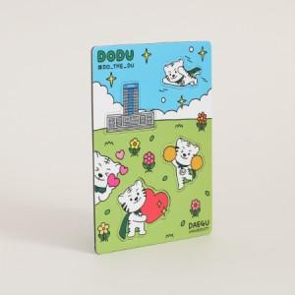

【상세/제작정보】 | <p>마그넷 고정판 105*147mm</p><p>★모양 및 크기에 따라 금형비 추가될 수 있습니다. 문의해주세요!★</p>

【인쇄/포장옵션】 | 풀칼라 / OPP(비닐)

【공급단가】 | 수량 | 1,000~ | 2,000~ | 3,000~ | 5,000~ | 10,000~
*VAT별도 | 단가 | 2,500원 | 2,460원 | 2,400원 | 2,340원 | 2,300원

【상품 URL】 | http://www.easy1.co.kr/src/goods_detail.php?gdno=24081

